EPP e Insumos
INVITACIÓN PÚBLICA 003 DE 2020 SUMINISTRO DE ELEMENTOS DE PROETECCIÓN PERSONAL E INSUMOS DE ASEO

 |  |  |  |  |  |  | Riesgo antes de control |  |  |  |  | Tratamiento / Control |  | Impacto después |  |  |  | Plan de Acción |  | Monitoreo y Revisión
N° | Clase | Fuente | Etapa | Tipo | Descripción (Qué puede pasar y cómo puede ocurrir) | Consecuencias de la ocurrencia del evento | Probabilidad | Impacto | Valoración del riesgo | Categoría | ¿A quién se le asignan? | Tratamiento del riesgo | Control | Probabilidad | Impacto | Valoración del riesgo | Categoría | Afecta la ejecución del contrato? | Persona responsable por implementar el tratamiento | Cómo se realiza el monitoreo? | Periodicidad ¿Cuándo?
1 | Especifico | Externo | Contratación | Operacional | El Contratista al que se le adjudico el contrato, no firme el contrato | Reprocesos y/o atrasos en la contratación | 1 | 3 | 4 | Riesgo Bajo | CONTRATISTA | Evitar el Riesgo | Como requisito habilitante, desde la presentación de la oferta se se le exige al contratista una poliza de garantia de seriedad en la oferta | 1 | 2 | 3 | Riesgo Bajo | No | Consorcio | El Consorcio deberá garatizar desde inicio del proceso la vigencia de la poliza y su pago de garantia de seriedad de la oferta /Sosporte de documentos firmados | Permanente
2 | General | Externo | Contratación | Operacional | imcumplimiento/demoras en la presentacion de garantias requeridas en los documentos del proceso de contratación | Demoras/retrasos en el proceso de contratacion y consecucion de actividades de acuerdo al objeto del contrato | 3 | 2 | 5 | Riesgo Medio | CONTRATISTA | Evitar el Riesgo | Desde la publicacion de los requisitos habilitantes, se publica los tiempos que se deben cumplir en la presentación de la documentación en caso de ser seleccionados. Para efectos de cumplimiento La Direccion Juridica acude a la jurisdiccion Correspondiente donde solicitará se inicie un proceso de demanda donde se garantice algun daño y/o perjuicio que se puedan ocasionar por demoras en el proceso de contratación | 1 | 2 | 3 | Riesgo Bajo | Si | Consorcio | Se realiza seguimiento constante al contratista | Permanente
3 | General | Externo | Contratación | Operacional | Recibir dinero u otra utilidad o promesa directa o indirectamente en cualquiera de las etapas del proceso de selección | Fraude Interno y/o externo. Extracción de recursos de manera ilegitima. Perdida de confianza. Selección de un contratista que no cumpla con las condiciones requeridas para la adjudicación y ejecución del contrato | 1 | 4 | 5 | Riesgo Medio | CONSORCIO/CONTRATISTA | Evitar el Riesgo | Aplican estrategias de Códigos de ética, estatutos anticorrupción y principios de Código de buen gobierno, Polizas, audirorias internas y externas realizadas al Consorcio | 1 | 3 | 4 | Riesgo Bajo | Si | CONSORCIO/FIDUPREVISORA | Auditorias Internas realilzadas por Fiduciaria la Previsora, Entes de Control Externos | Mensual
5 | Especifico | Externo | Ejecución | Operacional | Demoras en el ingreso de los elementos de protección personal a los ERON | Aumento en los tiempos establecidos de empalme e inicio de operaciones. | 2 | 3 | 5 | Riesgo Medio | INPEC /CONTRATISTA | Reducir el Riesgo | Reuniones previas con el INPEC / remisión de oficios solicitando el ingreso de loselementos de protección | 2 | 3 | 5 | Riesgo Medio | Si | /INPEC/CONTRATISTA | Actas de reunión y cronogramas de entregas | Mensual
6 | Especifico | Externo | Ejecución | Operacional | Daños, pérdidas, hurto de los elementos de protección personal e insumos de aseo. | Perdidas Economicas por costos adicionales generados en operación | 2 | 5 | 7 | Riesgo Alto | DIRECTOR DEL ERON (INPEC) | Transferir Riesgo | El Gerente del proyecto del Contratista debera garantizar el inicio y fin de entrega de insumos los cuales se reportaran por medio de informes al Supervisor del Contrato del Consorcio El director del establecimiento dentro de sus protocolos de ingreso debe garantizar el control y seguimiento de los equipos. | 2 | 3 | 5 | Riesgo Medio | No | Contratista/INPEC | Supervisión - Director Esteblecimeinto. | Mensual
13 | Especifico | Externo | Ejecución | Operacional | Incumplimiento de la ejecucion dentro de los plazos pactados en el contrato y/o incumplimiento en las entregas | Terminacion del contrato, afectacion obligaciones contractuales/multas/riesgos reputaconales_Imagen | 3 | 5 | 8 | Riesgo Extremo | CONTRATISTA/ | Tranferir riesgo | De acuerdo a los estudios que se tienen de la operación y de acuerdo a la instrucción de la USPEC se activarian las polizas de cumplimiento /garantia y calidad del ejercicio | 2 | 4 | 6 | Riesgo Alto | si | Consorcio/juridica | Supervision del Contrato | Mensual
14 | Especifico | Externo | Ejecución | Operacional | Cierre de vías de acceso | Demoras y prorrogas en el plazo de ejecución. | 2 | 2 | 4 | Riesgo Bajo | CONTRATISTA/ | Reducir el Riesgo | Verificación de la periodicidad de la ocurrencia | 1 | 1 | 2 | Riesgo Bajo | SI | Contratista/Consorcio | Supervision del Contrato | Mensual
15 | Especifico | Externo | Ejecución | Operacional | Falta de calidad del bien a contratar | Deficiencia en la ejecución del contrato | 3 | 3 | 6 | Riesgo Alto | CONTRATISTA | Evitar el Riesgo | Revisión previa de especificaciones técnicas y Registros Invima | 2 | 3 | 5 | Riesgo Medio | SI | Contratista/Consorcio | Supervision del Contrato | Mensual



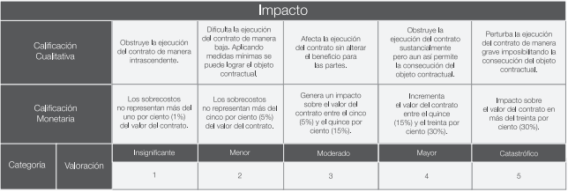
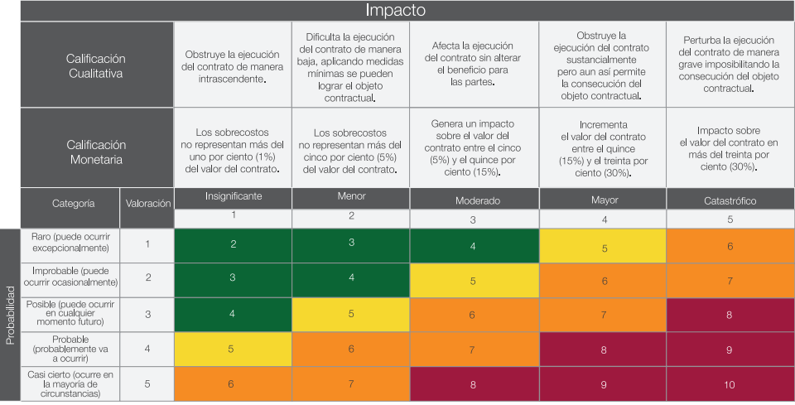

Elaboro: Julieth Rubio- Profesional Riesgos

